სახელმძღვანელო
1) "კვირეული " ფურცელზე ორჯერ დააწკაპუნეთ უჯრედზე G10 (ზედა მარცხნივ) და აირჩიეთ თქვენი კვირის დასაწყისის თარიღი.
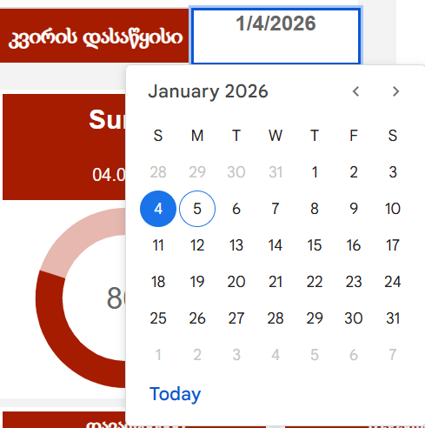

2) "კვირეული" ფურცელზე შეიტანეთ დავალებები ყოველი დღისთვის. განათავსეთ თქვენი პირველი ამოცანა b25 უჯრედში და გააგრძელეთ სვეტის შევსება ზემოდან ქვემოდან. თქვენ შეგიძლიათ დაგეგმოთ ამოცანები ერთი დღის განმავლობაში ან მთელი კვირის განმავლობაში ერთდროულად. დაგეგმვის ფორმატი თქვენზეა დამოკიდებული-თქვენ ყოველთვის შეგიძლიათ შეცვალოთ სია, დაამატოთ ან წაშალოთ ამოცანები.

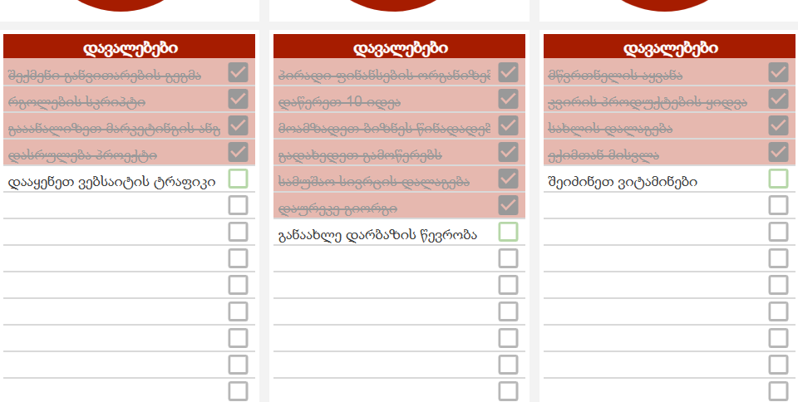

3) დღის ბოლოს, კვირაში, ან როდესაც მოსახერხებელია, გადახედეთ რამდენად კარგად მოახერხეთ დაგეგმილი ამოცანების შესრულება. თუ დავალება დასრულდა, შეამოწმეთ იგი შესაბამის ჩამრთველში. თქვენ ნახავთ ჩამონტაჟებულ სქემებს ფურცელზე ავტომატურად განახლდება, აჩვენებს თქვენს პროგრესს ამოცანების შესრულებისას.

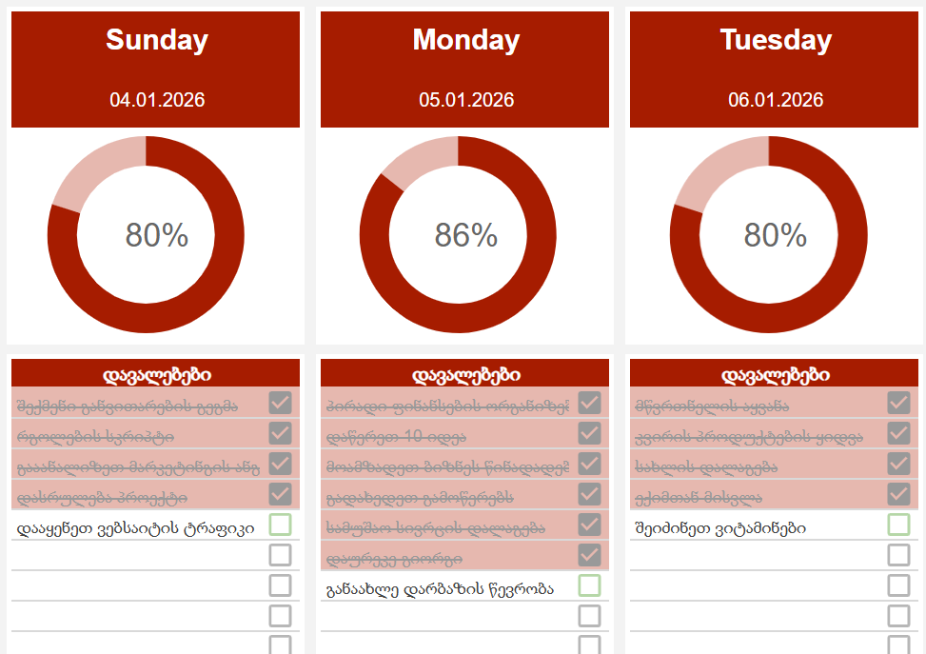

4) ზედა მარჯვენა კუთხეში, ფურცელზე „კვირეული“, თქვენ იპოვით ჩვევების ტრეკერს. მისი გამოყენება არჩევითია. ტრეკერი გაძლევთ შესაძლებლობას აკონტროლოთ 8-მდე ჩვევა კვირის თითოეული დღისთვის. თვალთვალის პერიოდი ავტომატურად სინქრონიზდება თქვენს დამგეგმავთან არჩეული დაწყების თარიღის მიხედვით. ეს განსაკუთრებით მოსახერხებელია განმეორებითი ამოცანებისთვის, რადგან აღარ არის საჭირო მათი ხელით შეყვანა ყოველდღიურად

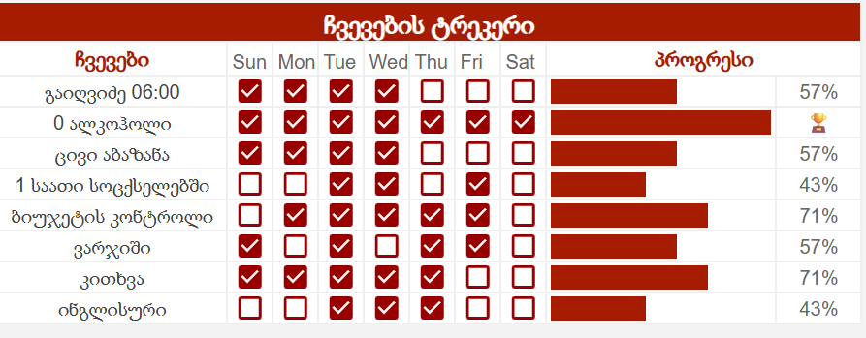

5) ფურცელი ასევე მოიცავს შენიშვნებისა და მოკლე ჟურნალის ჩანაწერების ადგილს. გადადით ქვემოთ, რომ ნახოთ შემდეგი სექციები: ა) ჩანაწერი: აქ შეგიძლიათ დატოვოთ ნებისმიერი შეხსენება ან აზრი დღიდან. ბ) რა შეიძლება გაუმჯობესდეს?: იფიქრეთ იმაზე, თუ როგორ გახადოთ ხვალ უფრო პროდუქტიული. გ)რისთვის ვარ მადლიერი?: გაითვალისწინეთ ის, რისი მადლიერიც იყავით.
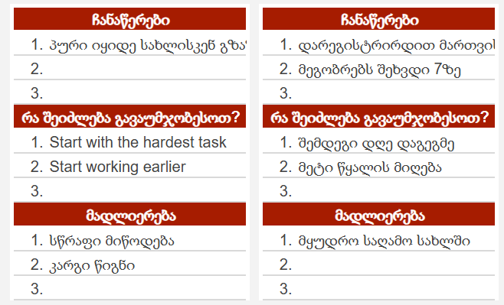

მზადაა! ახლა თქვენ გაქვთ ტრეკერის საკუთარი ასლი, რომ იმუშაოთ და მოირგოთ. გამოიყენეთ ტრეკერი ყოველდღე და უყურეთ, თუ როგორ იწვევს მცირე ნაბიჯები დიდ შედეგებს! თუ თქვენ გაქვთ რაიმე შეკითხვები, მოგვწერეთ.

მაგალითი
დანებება უფრო რთულია ვიდრე ცდა |  |  |  |  |  | საერთო პროგრესი |  |  |  |  |  |  |  |  |  |  |  | ჩვევების ტრეკერი
 |  |  |  |  |  |  |  |  |  |  |  |  |  |  76% |  |  |  | ჩვევები |  |  | Sun | Mon | Tue | Wed | Thu | Fri | Sat | პროგრესი
 |  |  |  |  |  |  |  |  |  |  |  |  |  |  |  |  |  | გაიღვიძე 06:00 |  |  | TRUE | TRUE | TRUE | TRUE | FALSE | FALSE | FALSE |  |  | 57%
 |  |  |  |  |  |  |  |  |  |  |  |  |  |  |  |  |  | 0 ალკოჰოლი |  |  | TRUE | TRUE | TRUE | TRUE | TRUE | TRUE | TRUE |  |  | 🏆
 |  |  |  |  |  |  |  |  |  |  |  |  |  |  |  |  |  | ცივი აბაზანა |  |  | TRUE | TRUE | TRUE | TRUE | FALSE | FALSE | FALSE |  |  | 57%
 |  |  |  |  |  |  |  |  |  |  |  |  |  |  |  |  |  | 1 საათი სოცქსელებში |  |  | FALSE | FALSE | TRUE | TRUE | TRUE | TRUE | TRUE |  |  | 71%
 |  |  |  |  |  |  |  |  |  |  |  |  |  |  |  |  |  | ბიუჯეტის კონტროლი |  |  | FALSE | TRUE | TRUE | TRUE | TRUE | TRUE | TRUE |  |  | 86%
 |  |  |  |  |  |  |  |  |  |  |  |  |  |  |  |  |  | ვარჯიში |  |  | TRUE | FALSE | TRUE | FALSE | TRUE | TRUE | TRUE |  |  | 71%
კვირის დასაწყისი |  | 2026-01-04 |  |  |  |  |  |  |  |  |  |  |  | 28 / 37 შესრულებული |  |  |  | კითხვა |  |  | TRUE | TRUE | TRUE | TRUE | TRUE | FALSE | TRUE |  |  | 86%
 |  |  |  |  |  |  |  |  |  |  |  |  |  |  |  |  |  | ინგლისური |  |  | TRUE | FALSE | TRUE | TRUE | TRUE | FALSE | TRUE |  |  | 71%

Sunday |  |  |  | Monday |  |  |  |  | Tuesday |  |  |  | Wednesday |  |  |  | Thursday |  |  |  | Friday |  |  |  |  |  |  |  | Saturday

2026-01-04 |  |  |  | 2026-01-05 |  |  |  |  | 2026-01-06 |  |  |  | 2026-01-07 |  |  |  | 2026-01-08 |  |  |  | 2026-01-09 |  |  |  |  |  |  |  | 2026-01-10
 100% |  |  |  |  57% |  |  |  |  | 100% |  |  |  | 100% |  |  |  |  83% |  |  |  |  75% |  |  |  |  |  |  |  |  33%

დავალებები |  |  |  | დავალებები |  |  |  |  | დავალებები |  |  |  | დავალებები |  |  |  | დავალებები |  |  |  | დავალებები |  |  |  |  |  |  |  | დავალებები
შექმენი განვითარების გეგმა |  |  | TRUE | პირადი ფინანსების ორგანიზება |  |  |  | TRUE | მწვრთნელის აყვანა |  |  | TRUE | გადაიღე კადრები |  |  | TRUE | მეილის შემოწმება |  |  | TRUE | პოსტი კომპანიის შესახებ სოციალურ მედიაში |  |  |  |  |  | TRUE |  | გააკეთეთ რედაქტირება ბიზნეს წინადადებაზე |  | TRUE
რგოლების სკრიპტი |  |  | TRUE | დაწერეთ 10 იდეა |  |  |  | TRUE | კვირის პროდუქტების ყიდვა |  |  | TRUE | მორწყე ყვავილი |  |  | TRUE | უპასუხე მეილებს |  |  | TRUE | განაახლე დავალებების სია |  |  |  |  |  | TRUE |  | დაამტკიცეთ კანდიდატი HR-თან |  | TRUE
გააანალიზეთ მარკეტინგის ანგარიში |  |  | TRUE | მოამზადეთ ბიზნეს წინადადება |  |  |  | TRUE | სახლის დალაგება |  |  | TRUE | შეხვდი ძმაკაცს |  |  | TRUE | გადახედეთ ფინანსურ ანგარიშს |  |  | TRUE | დასუფთავების მომსახურება |  |  |  |  |  | TRUE |  | მარკეტის კვლევა |  | FALSE
დასრულება პროექტი |  |  | TRUE | გადახედეთ გამოწერებს |  |  |  | TRUE | ექიმთან მისვლა |  |  | TRUE | საიტის განახლება |  |  | TRUE | გუნდური შეხვედრა |  |  | TRUE | დეკლარაციების განხილვა |  |  |  |  |  | FALSE |  | კონკურენტების კვლევა |  | FALSE
დააყენეთ ვებსაიტის ტრაფიკი |  |  | TRUE | სამუშაო სივრცის დალაგება |  |  |  | FALSE | შეიძინეთ ვიტამინები |  |  | TRUE |  |  |  | FALSE | ხარჯების და შემოსავლის გადახედვა |  |  | TRUE |  |  |  |  |  |  | FALSE |  | გადასახადებსი გადახდა |  | FALSE
 |  |  | FALSE | დაურეკე გიორგი |  |  |  | FALSE |  |  |  | FALSE |  |  |  | FALSE | შეამოწმეთ გაყიდვები |  |  | FALSE |  |  |  |  |  |  | FALSE |  | დიზაინის დამტკიცება |  | FALSE
 |  |  | FALSE | განაახლე დარბაზის წევრობა |  |  |  | FALSE |  |  |  | FALSE |  |  |  | FALSE |  |  |  | FALSE |  |  |  |  |  |  | FALSE |  |  |  | FALSE
 |  |  | FALSE |  |  |  |  | FALSE |  |  |  | FALSE |  |  |  | FALSE |  |  |  | FALSE |  |  |  |  |  |  | FALSE |  |  |  | FALSE
 |  |  | FALSE |  |  |  |  | FALSE |  |  |  | FALSE |  |  |  | FALSE |  |  |  | FALSE |  |  |  |  |  |  | FALSE |  |  |  | FALSE
 |  |  | FALSE |  |  |  |  | FALSE |  |  |  | FALSE |  |  |  | FALSE |  |  |  | FALSE |  |  |  |  |  |  | FALSE |  |  |  | FALSE
 |  |  | FALSE |  |  |  |  | FALSE |  |  |  | FALSE |  |  |  | FALSE |  |  |  | FALSE |  |  |  |  |  |  | FALSE |  |  |  | FALSE
 |  |  | FALSE |  |  |  |  | FALSE |  |  |  | FALSE |  |  |  | FALSE |  |  |  | FALSE |  |  |  |  |  |  | FALSE |  |  |  | FALSE
 |  |  | FALSE |  |  |  |  | FALSE |  |  |  | FALSE |  |  |  | FALSE |  |  |  | FALSE |  |  |  |  |  |  | FALSE |  |  |  | FALSE
 |  |  | FALSE |  |  |  |  | FALSE |  |  |  | FALSE |  |  |  | FALSE |  |  |  | FALSE |  |  |  |  |  |  | FALSE |  |  |  | FALSE
 |  |  | FALSE |  |  |  |  | FALSE |  |  |  | FALSE |  |  |  | FALSE |  |  |  | FALSE |  |  |  |  |  |  | FALSE |  |  |  | FALSE
შესრულებული |  | 5 |  | შესრულებული |  |  | 4 |  | შესრულებული |  | 5 |  | შესრულებული |  | 4 |  | შესრულებული |  | 5 |  | შესრულებული |  |  |  |  | 3 |  |  | შესრულებული | 2
დარჩენილი |  | 0 |  | დარჩენილი |  |  | 2 |  | დარჩენილი |  | 0 |  | დარჩენილი |  | 0 |  | დარჩენილი |  | 1 |  | დარჩენილი |  |  |  |  | 1 |  |  | დარჩენილი | 4

ჩანაწერები |  |  |  | ჩანაწერები |  |  |  |  | ჩანაწერები |  |  |  | ჩანაწერები |  |  |  | ჩანაწერები |  |  |  | ჩანაწერები |  |  |  |  |  |  |  | ჩანაწერები
1. | პური იყიდე სახლისკენ გზაზე |  |  | 1. | დარეგისტრირდით მართვის გაკვეთილებზე |  |  |  | 1. | ინტერნეტი გადაიხადე |  |  | 1. |  |  |  | 1. |  |  |  | 1. |  |  |  |  |  |  |  | 1.
2. |  |  |  | 2. | მეგობრებს შეხვდი 7ზე |  |  |  | 2. |  |  |  | 2. |  |  |  | 2. |  |  |  | 2. |  |  |  |  |  |  |  | 2.
3. |  |  |  | 3. |  |  |  |  | 3. |  |  |  | 3. |  |  |  | 3. |  |  |  | 3. |  |  |  |  |  |  |  | 3.
რა შეიძლება გავაუმჯობესოთ? |  |  |  | რა შეიძლება გავაუმჯობესოთ? |  |  |  |  | რა შეიძლება გავაუმჯობესოთ? |  |  |  | რა შეიძლება გავაუმჯობესოთ? |  |  |  | რა შეიძლება გავაუმჯობესოთ? |  |  |  | რა შეიძლება გავაუმჯობესოთ? |  |  |  |  |  |  |  | რა შეიძლება გავაუმჯობესოთ?
1. | Start with the hardest task |  |  | 1. | შემდეგი დღე დაგეგმე |  |  |  | 1. | ნოტეფიკაციების გამორთვა |  |  | 1. |  |  |  | 1. |  |  |  | 1. |  |  |  |  |  |  |  | 1.
2. | Start working earlier |  |  | 2. | მეტი წყალის მიღება |  |  |  | 2. |  |  |  | 2. |  |  |  | 2. |  |  |  | 2. |  |  |  |  |  |  |  | 2.
3. |  |  |  | 3. |  |  |  |  | 3. |  |  |  | 3. |  |  |  | 3. |  |  |  | 3. |  |  |  |  |  |  |  | 3.
მადლიერება |  |  |  | მადლიერება |  |  |  |  | მადლიერება |  |  |  | მადლიერება |  |  |  | მადლიერება |  |  |  | მადლიერება |  |  |  |  |  |  |  | მადლიერება
1. | სწრაფი მიწოდება |  |  | 1. | მყუდრო საღამო სახლში |  |  |  | 1. | გემრიელი სადილი კაფეში |  |  | 1. |  |  |  | 1. |  |  |  | 1. |  |  |  |  |  |  |  | 1.
2. | კარგი წიგნი |  |  | 2. |  |  |  |  | 2. |  |  |  | 2. |  |  |  | 2. |  |  |  | 2. |  |  |  |  |  |  |  | 2.
3. |  |  |  | 3. |  |  |  |  | 3. |  |  |  | 3. |  |  |  | 3. |  |  |  | 3. |  |  |  |  |  |  |  | 3.

Copy of მაგალითი
დანებება უფრო რთულია ვიდრე ცდა |  |  |  |  |  | საერთო პროგრესი |  |  |  |  |  |  |  |  |  |  |  | ჩვევების ტრეკერი
 |  |  |  |  |  |  |  |  |  |  |  |  |  |  32% |  |  |  | ჩვევები |  |  | Sun | Mon | Tue | Wed | Thu | Fri | Sat | პროგრესი
 |  |  |  |  |  |  |  |  |  |  |  |  |  |  |  |  |  | გაიღვიძე 06:00 |  |  | TRUE | TRUE | TRUE | TRUE | FALSE | FALSE | FALSE |  |  | 57%
 |  |  |  |  |  |  |  |  |  |  |  |  |  |  |  |  |  | 0 ალკოჰოლი |  |  | TRUE | TRUE | TRUE | TRUE | TRUE | TRUE | TRUE |  |  | 🏆
 |  |  |  |  |  |  |  |  |  |  |  |  |  |  |  |  |  | ცივი აბაზანა |  |  | TRUE | TRUE | TRUE | TRUE | FALSE | FALSE | FALSE |  |  | 57%
 |  |  |  |  |  |  |  |  |  |  |  |  |  |  |  |  |  | 1 საათი სოცქსელებში |  |  | FALSE | FALSE | TRUE | TRUE | TRUE | TRUE | TRUE |  |  | 71%
 |  |  |  |  |  |  |  |  |  |  |  |  |  |  |  |  |  | ბიუჯეტის კონტროლი |  |  | FALSE | TRUE | TRUE | TRUE | TRUE | TRUE | TRUE |  |  | 86%
 |  |  |  |  |  |  |  |  |  |  |  |  |  |  |  |  |  | ვარჯიში |  |  | TRUE | FALSE | TRUE | FALSE | TRUE | TRUE | TRUE |  |  | 71%
კვირის დასაწყისი |  | 2026-01-04 |  |  |  |  |  |  |  |  |  |  |  | 12 / 37 შესრულებული |  |  |  | კითხვა |  |  | TRUE | TRUE | TRUE | TRUE | TRUE | FALSE | TRUE |  |  | 86%
 |  |  |  |  |  |  |  |  |  |  |  |  |  |  |  |  |  | ინგლისური |  |  | TRUE | FALSE | TRUE | TRUE | TRUE | FALSE | TRUE |  |  | 71%

Sunday |  |  |  | Monday |  |  |  |  | Tuesday |  |  |  | Wednesday |  |  |  | Thursday |  |  |  | Friday |  |  |  |  |  |  |  | Saturday

2026-01-04 |  |  |  | 2026-01-05 |  |  |  |  | 2026-01-06 |  |  |  | 2026-01-07 |  |  |  | 2026-01-08 |  |  |  | 2026-01-09 |  |  |  |  |  |  |  | 2026-01-10
100% |  |  |  | 100% |  |  |  |  |  0% |  |  |  | 0% |  |  |  | 0% |  |  |  | 0% |  |  |  |  |  |  |  | 0%

დავალებები |  |  |  | დავალებები |  |  |  |  | დავალებები |  |  |  | დავალებები |  |  |  | დავალებები |  |  |  | დავალებები |  |  |  |  |  |  |  | დავალებები
შექმენი განვითარების გეგმა |  |  | TRUE | პირადი ფინანსების ორგანიზება |  |  |  | TRUE | მწვრთნელის აყვანა |  |  | FALSE | გადაიღე კადრები |  |  | FALSE | მეილის შემოწმება |  |  | FALSE | პოსტი კომპანიის შესახებ სოციალურ მედიაში |  |  |  |  |  | FALSE |  | გააკეთეთ რედაქტირება ბიზნეს წინადადებაზე |  | FALSE
რგოლების სკრიპტი |  |  | TRUE | დაწერეთ 10 იდეა |  |  |  | TRUE | კვირის პროდუქტების ყიდვა |  |  | FALSE | მორწყე ყვავილი |  |  | FALSE | უპასუხე მეილებს |  |  | FALSE | განაახლე დავალებების სია |  |  |  |  |  | FALSE |  | დაამტკიცეთ კანდიდატი HR-თან |  | FALSE
გააანალიზეთ მარკეტინგის ანგარიში |  |  | TRUE | მოამზადეთ ბიზნეს წინადადება |  |  |  | TRUE | სახლის დალაგება |  |  | FALSE | შეხვდი ძმაკაცს |  |  | FALSE | გადახედეთ ფინანსურ ანგარიშს |  |  | FALSE | დასუფთავების მომსახურება |  |  |  |  |  | FALSE |  | მარკეტის კვლევა |  | FALSE
დასრულება პროექტი |  |  | TRUE | გადახედეთ გამოწერებს |  |  |  | TRUE | ექიმთან მისვლა |  |  | FALSE | საიტის განახლება |  |  | FALSE | გუნდური შეხვედრა |  |  | FALSE | დეკლარაციების განხილვა |  |  |  |  |  | FALSE |  | კონკურენტების კვლევა |  | FALSE
დააყენეთ ვებსაიტის ტრაფიკი |  |  | TRUE | სამუშაო სივრცის დალაგება |  |  |  | TRUE | შეიძინეთ ვიტამინები |  |  | FALSE |  |  |  | FALSE | ხარჯების და შემოსავლის გადახედვა |  |  | FALSE |  |  |  |  |  |  | FALSE |  | გადასახადებსი გადახდა |  | FALSE
 |  |  | FALSE | დაურეკე გიორგი |  |  |  | TRUE |  |  |  | FALSE |  |  |  | FALSE | შეამოწმეთ გაყიდვები |  |  | FALSE |  |  |  |  |  |  | FALSE |  | დიზაინის დამტკიცება |  | FALSE
 |  |  | FALSE | განაახლე დარბაზის წევრობა |  |  |  | TRUE |  |  |  | FALSE |  |  |  | FALSE |  |  |  | FALSE |  |  |  |  |  |  | FALSE |  |  |  | FALSE
 |  |  | FALSE |  |  |  |  | FALSE |  |  |  | FALSE |  |  |  | FALSE |  |  |  | FALSE |  |  |  |  |  |  | FALSE |  |  |  | FALSE
 |  |  | FALSE |  |  |  |  | FALSE |  |  |  | FALSE |  |  |  | FALSE |  |  |  | FALSE |  |  |  |  |  |  | FALSE |  |  |  | FALSE
 |  |  | FALSE |  |  |  |  | FALSE |  |  |  | FALSE |  |  |  | FALSE |  |  |  | FALSE |  |  |  |  |  |  | FALSE |  |  |  | FALSE
 |  |  | FALSE |  |  |  |  | FALSE |  |  |  | FALSE |  |  |  | FALSE |  |  |  | FALSE |  |  |  |  |  |  | FALSE |  |  |  | FALSE
 |  |  | FALSE |  |  |  |  | FALSE |  |  |  | FALSE |  |  |  | FALSE |  |  |  | FALSE |  |  |  |  |  |  | FALSE |  |  |  | FALSE
 |  |  | FALSE |  |  |  |  | FALSE |  |  |  | FALSE |  |  |  | FALSE |  |  |  | FALSE |  |  |  |  |  |  | FALSE |  |  |  | FALSE
 |  |  | FALSE |  |  |  |  | FALSE |  |  |  | FALSE |  |  |  | FALSE |  |  |  | FALSE |  |  |  |  |  |  | FALSE |  |  |  | FALSE
 |  |  | FALSE |  |  |  |  | FALSE |  |  |  | FALSE |  |  |  | FALSE |  |  |  | FALSE |  |  |  |  |  |  | FALSE |  |  |  | FALSE
შესრულებული |  | 5 |  | შესრულებული |  |  | 4 |  | შესრულებული |  | 0 |  | შესრულებული |  | 0 |  | შესრულებული |  | 0 |  | შესრულებული |  |  |  |  | 0 |  |  | შესრულებული | 0
დარჩენილი |  | 0 |  | დარჩენილი |  |  | 2 |  | დარჩენილი |  | 5 |  | დარჩენილი |  | 4 |  | დარჩენილი |  | 6 |  | დარჩენილი |  |  |  |  | 4 |  |  | დარჩენილი | 6

ჩანაწერები |  |  |  | ჩანაწერები |  |  |  |  | ჩანაწერები |  |  |  | ჩანაწერები |  |  |  | ჩანაწერები |  |  |  | ჩანაწერები |  |  |  |  |  |  |  | ჩანაწერები
1. | პური იყიდე სახლისკენ გზაზე |  |  | 1. | დარეგისტრირდით მართვის გაკვეთილებზე |  |  |  | 1. | ინტერნეტი გადაიხადე |  |  | 1. |  |  |  | 1. |  |  |  | 1. |  |  |  |  |  |  |  | 1.
2. |  |  |  | 2. | მეგობრებს შეხვდი 7ზე |  |  |  | 2. |  |  |  | 2. |  |  |  | 2. |  |  |  | 2. |  |  |  |  |  |  |  | 2.
3. |  |  |  | 3. |  |  |  |  | 3. |  |  |  | 3. |  |  |  | 3. |  |  |  | 3. |  |  |  |  |  |  |  | 3.
რა შეიძლება გავაუმჯობესოთ? |  |  |  | რა შეიძლება გავაუმჯობესოთ? |  |  |  |  | რა შეიძლება გავაუმჯობესოთ? |  |  |  | რა შეიძლება გავაუმჯობესოთ? |  |  |  | რა შეიძლება გავაუმჯობესოთ? |  |  |  | რა შეიძლება გავაუმჯობესოთ? |  |  |  |  |  |  |  | რა შეიძლება გავაუმჯობესოთ?
1. | Start with the hardest task |  |  | 1. | შემდეგი დღე დაგეგმე |  |  |  | 1. | ნოტეფიკაციების გამორთვა |  |  | 1. |  |  |  | 1. |  |  |  | 1. |  |  |  |  |  |  |  | 1.
2. | Start working earlier |  |  | 2. | მეტი წყალის მიღება |  |  |  | 2. |  |  |  | 2. |  |  |  | 2. |  |  |  | 2. |  |  |  |  |  |  |  | 2.
3. |  |  |  | 3. |  |  |  |  | 3. |  |  |  | 3. |  |  |  | 3. |  |  |  | 3. |  |  |  |  |  |  |  | 3.
მადლიერება |  |  |  | მადლიერება |  |  |  |  | მადლიერება |  |  |  | მადლიერება |  |  |  | მადლიერება |  |  |  | მადლიერება |  |  |  |  |  |  |  | მადლიერება
1. | სწრაფი მიწოდება |  |  | 1. | მყუდრო საღამო სახლში |  |  |  | 1. | გემრიელი სადილი კაფეში |  |  | 1. |  |  |  | 1. |  |  |  | 1. |  |  |  |  |  |  |  | 1.
2. | კარგი წიგნი |  |  | 2. |  |  |  |  | 2. |  |  |  | 2. |  |  |  | 2. |  |  |  | 2. |  |  |  |  |  |  |  | 2.
3. |  |  |  | 3. |  |  |  |  | 3. |  |  |  | 3. |  |  |  | 3. |  |  |  | 3. |  |  |  |  |  |  |  | 3.

კვირეული
დანებება უფრო რთულია ვიდრე ცდა |  |  |  | საერთო პროგრესი |  |  |  |  |  |  |  |  |  |  | ჩვევების ტრეკერი
 |  |  |  |  |  |  |  |  |  |  |  #DIV/0! |  |  |  | ჩვევები |  |  | Sat | Sun | Mon | Tue | Wed | Thu | Fri | პროგრესი
 |  |  |  |  |  |  |  |  |  |  |  |  |  |  |  |  |  | FALSE | FALSE | FALSE | FALSE | FALSE | FALSE | FALSE |  |  | 0%
 |  |  |  |  |  |  |  |  |  |  |  |  |  |  |  |  |  | FALSE | FALSE | FALSE | FALSE | FALSE | FALSE | FALSE |  |  | 0%
 |  |  |  |  |  |  |  |  |  |  |  |  |  |  |  |  |  | FALSE | FALSE | FALSE | FALSE | FALSE | FALSE | FALSE |  |  | 0%
 |  |  |  |  |  |  |  |  |  |  |  |  |  |  |  |  |  | FALSE | FALSE | FALSE | FALSE | FALSE | FALSE | FALSE |  |  | 0%
 |  |  |  |  |  |  |  |  |  |  |  |  |  |  |  |  |  | FALSE | FALSE | FALSE | FALSE | FALSE | FALSE | FALSE |  |  | 0%
 |  |  |  |  |  |  |  |  |  |  |  |  |  |  |  |  |  | FALSE | FALSE | FALSE | FALSE | FALSE | FALSE | FALSE |  |  | 0%
კვირის დასაწყისი |  |  |  |  |  |  |  |  |  |  | 0 / 0 შესრულებული |  |  |  |  |  |  | FALSE | FALSE | FALSE | FALSE | FALSE | FALSE | FALSE |  |  | 0%
 |  |  |  |  |  |  |  |  |  |  |  |  |  |  |  |  |  | FALSE | FALSE | FALSE | FALSE | FALSE | FALSE | FALSE |  |  | 0%

Saturday |  |  | Sunday |  |  |  | Monday |  |  | Tuesday |  |  |  | Wednesday |  |  |  | Thursday |  |  |  |  |  |  |  | Friday

 |  |  | 1900-01-01 |  |  |  | 1900-01-02 |  |  | 1900-01-03 |  |  |  | 1900-01-04 |  |  |  | 1900-01-05 |  |  |  |  |  |  |  | 1900-01-06


დავალებები |  |  | დავალებები |  |  |  | დავალებები |  |  | დავალებები |  |  |  | დავალებები |  |  |  | დავალებები |  |  |  |  |  |  |  | დავალებები
 |  | FALSE |  |  |  | FALSE |  |  | FALSE |  |  |  | FALSE |  |  |  | FALSE |  |  |  |  |  |  | FALSE |  |  |  | FALSE
 |  | FALSE |  |  |  | FALSE |  |  | FALSE |  |  |  | FALSE |  |  |  | FALSE |  |  |  |  |  |  | FALSE |  |  |  | FALSE
 |  | FALSE |  |  |  | FALSE |  |  | FALSE |  |  |  | FALSE |  |  |  | FALSE |  |  |  |  |  |  | FALSE |  |  |  | FALSE
 |  | FALSE |  |  |  | FALSE |  |  | FALSE |  |  |  | FALSE |  |  |  | FALSE |  |  |  |  |  |  | FALSE |  |  |  | FALSE
 |  | FALSE |  |  |  | FALSE |  |  | FALSE |  |  |  | FALSE |  |  |  | FALSE |  |  |  |  |  |  | FALSE |  |  |  | FALSE
 |  | FALSE |  |  |  | FALSE |  |  | FALSE |  |  |  | FALSE |  |  |  | FALSE |  |  |  |  |  |  | FALSE |  |  |  | FALSE
 |  | FALSE |  |  |  | FALSE |  |  | FALSE |  |  |  | FALSE |  |  |  | FALSE |  |  |  |  |  |  | FALSE |  |  |  | FALSE
 |  | FALSE |  |  |  | FALSE |  |  | FALSE |  |  |  | FALSE |  |  |  | FALSE |  |  |  |  |  |  | FALSE |  |  |  | FALSE
 |  | FALSE |  |  |  | FALSE |  |  | FALSE |  |  |  | FALSE |  |  |  | FALSE |  |  |  |  |  |  | FALSE |  |  |  | FALSE
 |  | FALSE |  |  |  | FALSE |  |  | FALSE |  |  |  | FALSE |  |  |  | FALSE |  |  |  |  |  |  | FALSE |  |  |  | FALSE
 |  | FALSE |  |  |  | FALSE |  |  | FALSE |  |  |  | FALSE |  |  |  | FALSE |  |  |  |  |  |  | FALSE |  |  |  | FALSE
 |  | FALSE |  |  |  | FALSE |  |  | FALSE |  |  |  | FALSE |  |  |  | FALSE |  |  |  |  |  |  | FALSE |  |  |  | FALSE
 |  | FALSE |  |  |  | FALSE |  |  | FALSE |  |  |  | FALSE |  |  |  | FALSE |  |  |  |  |  |  | FALSE |  |  |  | FALSE
 |  | FALSE |  |  |  | FALSE |  |  | FALSE |  |  |  | FALSE |  |  |  | FALSE |  |  |  |  |  |  | FALSE |  |  |  | FALSE
 |  | FALSE |  |  |  | FALSE |  |  | FALSE |  |  |  | FALSE |  |  |  | FALSE |  |  |  |  |  |  | FALSE |  |  |  | FALSE
შესრულებული | 0 |  | შესრულებული |  | 4 |  | შესრულებული | 0 |  | შესრულებული |  | 0 |  | შესრულებული |  | 0 |  | შესრულებული |  |  |  |  | 0 |  |  | შესრულებული | 0
დარჩენილი | 0 |  | დარჩენილი |  | 2 |  | დარჩენილი | 0 |  | დარჩენილი |  | 0 |  | დარჩენილი |  | 0 |  | დარჩენილი |  |  |  |  | 0 |  |  | დარჩენილი | 0

ჩანაწერები |  |  | ჩანაწერები |  |  |  | ჩანაწერები |  |  | ჩანაწერები |  |  |  | ჩანაწერები |  |  |  | ჩანაწერები |  |  |  |  |  |  |  | ჩანაწერები
1. |  |  | 1. |  |  |  | 1. |  |  | 1. |  |  |  | 1. |  |  |  | 1. |  |  |  |  |  |  |  | 1.
2. |  |  | 2. |  |  |  | 2. |  |  | 2. |  |  |  | 2. |  |  |  | 2. |  |  |  |  |  |  |  | 2.
3. |  |  | 3. |  |  |  | 3. |  |  | 3. |  |  |  | 3. |  |  |  | 3. |  |  |  |  |  |  |  | 3.
რა შეიძლება გავაუმჯობესოთ? |  |  | რა შეიძლება გავაუმჯობესოთ? |  |  |  | რა შეიძლება გავაუმჯობესოთ? |  |  | რა შეიძლება გავაუმჯობესოთ? |  |  |  | რა შეიძლება გავაუმჯობესოთ? |  |  |  | რა შეიძლება გავაუმჯობესოთ? |  |  |  |  |  |  |  | რა შეიძლება გავაუმჯობესოთ?
1. |  |  | 1. |  |  |  | 1. |  |  | 1. |  |  |  | 1. |  |  |  | 1. |  |  |  |  |  |  |  | 1.
2. |  |  | 2. |  |  |  | 2. |  |  | 2. |  |  |  | 2. |  |  |  | 2. |  |  |  |  |  |  |  | 2.
3. |  |  | 3. |  |  |  | 3. |  |  | 3. |  |  |  | 3. |  |  |  | 3. |  |  |  |  |  |  |  | 3.
მადლიერება |  |  | მადლიერება |  |  |  | მადლიერება |  |  | მადლიერება |  |  |  | მადლიერება |  |  |  | მადლიერება |  |  |  |  |  |  |  | მადლიერება
1. |  |  | 1. |  |  |  | 1. |  |  | 1. |  |  |  | 1. |  |  |  | 1. |  |  |  |  |  |  |  | 1.
2. |  |  | 2. |  |  |  | 2. |  |  | 2. |  |  |  | 2. |  |  |  | 2. |  |  |  |  |  |  |  | 2.
3. |  |  | 3. |  |  |  | 3. |  |  | 3. |  |  |  | 3. |  |  |  | 3. |  |  |  |  |  |  |  | 3.

